상품제안서
페니체 A5 유어 노트북 유선 노트 | 상품코드: S43951

 |  |  |  |  |  |  | 02-713-8555 | www.synergygift.co.kr
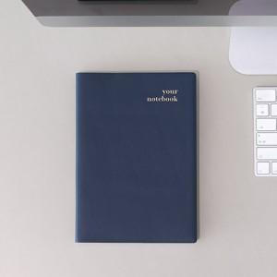

【상세/제작정보】 | <p><span style="font-size: 14pt;">※ 100개 이상부터 제작 가능합니다.</span></p><p><span style="font-size: 14pt;">※ 기본 opp포장이며, 종이케이스 추가시 opp 제외됩니다.</span></p>

【인쇄/포장옵션】 | 불박, 금박, 은박 / 포장지포장

【공급단가】 | 수량 | 100~ | 300~ | 500~ | 1,000~ | 3,000~
*VAT별도 | 단가 | 11,700원 | 11,300원 | 10,500원 | 9,850원 | 9,350원

【상품 URL】 | https://www.synergygift.co.kr:443/src/goods_detail.php?gdno=43951

